請求書
請 求 書

 |  |  |  | 2018-08-13

尾鷲市 建設課 |  |  | 御中

 |  |  |  | 〒519-3408
 |  |  |  | 三重県北牟婁郡紀北町便ノ山200
 |  |  |  | 森林組合おわせ
 |  |  |  | 代表理事組合長 土井 恭平
 |  |  |  | TEL：0597-32-0275
下記の通り、ご請求申し上げます。 |  |  |  | FAX：0597-33-0028

ご請求金額 （消費税込） |  | ¥1,995,400-

施業名： |  | 立木伐採・処理
場所： |  | 尾鷲市大曽根浦 地内
工期：

請求明細
区別 | 業務名 |  | 内訳1 | 単価 | 数量 | 単位 | 金額
0 | 伐採・集積 |  | 0 | ¥826,200 | 1 | 式 | ¥826,200
0 | 積込・運搬 |  | 0 | ¥436,960 | ¥1 | 式 | ¥436,960
0 | 森林教育費 |  | 0 | ¥0 | ¥1 | 式 | ¥0
0 | バイオ処理費 |  | 0 | ¥30,000 | ¥1 | 式 | ¥30,000
0 | 交通誘導員 |  | 0 | ¥102,400 | ¥1 | 式 | ¥102,400
0 | 0 |  | 0 | ¥0 | ¥0 | ¥0 | ¥0
0 | 0 |  | 0 | ¥0 | ¥0 | ¥0 | ¥0
0 | 0 |  | 0 | ¥0 | ¥0 | ¥0 | ¥0
0 | 0 |  | 0 | ¥0 | ¥0 | ¥0 | ¥0
0 | 0 |  | 0 | ¥0 | ¥0 | ¥0 | ¥0
0 | 0 |  | 0 | ¥0 | ¥0 | ¥0 | ¥0
0 | 小計 |  | 0 | ¥0 | ¥0 | ¥0 | ¥1,395,560
0 | 0 |  | 0 | ¥0 | ¥0 | ¥0 | ¥0
0 | 諸経費 |  | 30%以内 | ¥1,395,560 | ¥0 | ¥0 | ¥418,440 |  |  | 諸経費
0 | 0 |  | 0 | ¥0 | ¥0 | ¥0 | ¥0 | ¥2,791,120 | ¥3,628,456 | ¥837,336
0 | 0 |  | 0 | ¥0 | ¥0 | ¥0 | ¥0
0 | 0 |  | 0 |  | ¥0 | ¥0
～ 振込先 ～
百五銀行 海山支店 普通 3381
尾鷲支店 普通 104320
長島支店 普通 66612
 |  |  |  | 小計 |  |  | ¥1,814,000
 |  |  |  | 消費税 |  |  | ¥181,400
 |  |  |  | 合計 |  |  | ¥1,995,400

現場メモ
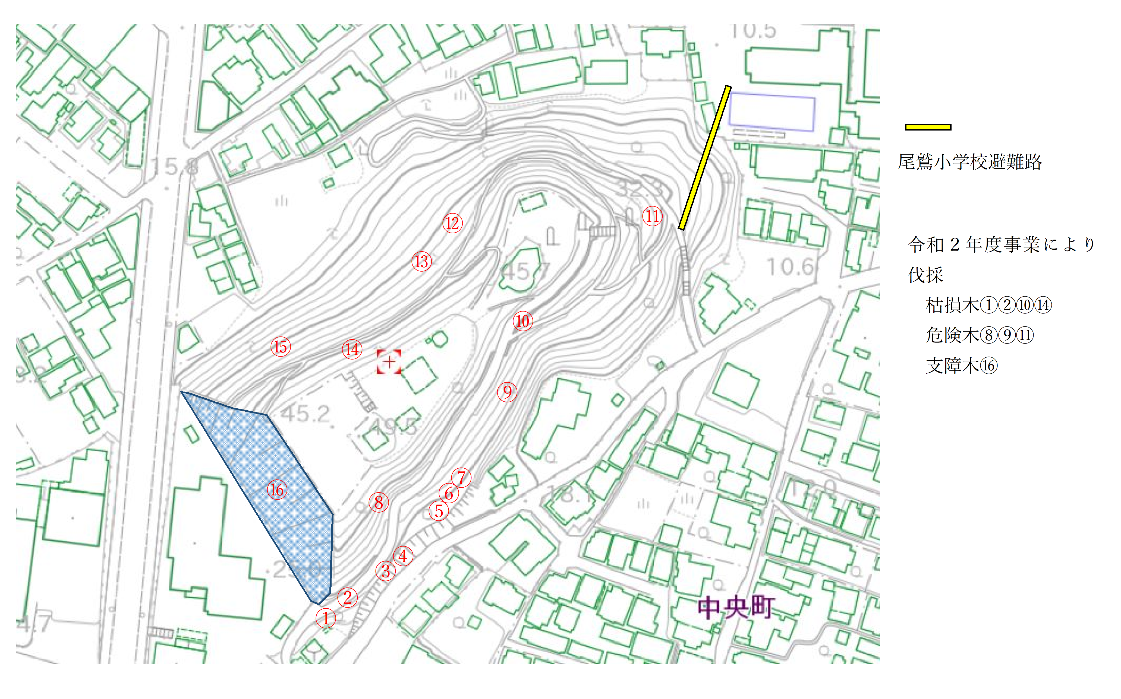

総計7本 ＋ 西側斜面

搬出必要 | ①②⑧⑩⑪⑭⑯

